Table 3
（２）集計結果
①全国集計
ⅰ）概要グラフ
問４ 問１～３を合わせた場合の、プログラミング教育に関する実践的な研修、または、授業の実践や模擬授業の実施状況・予定
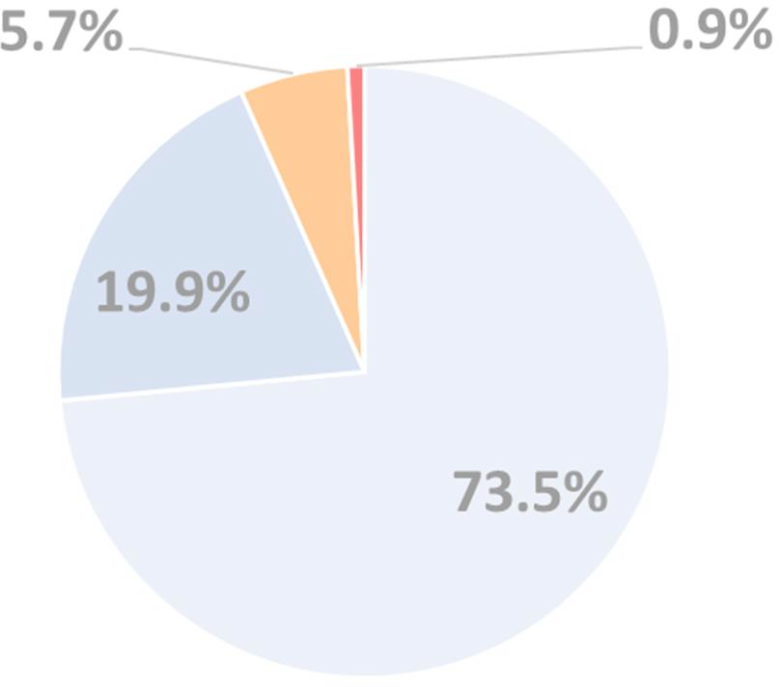
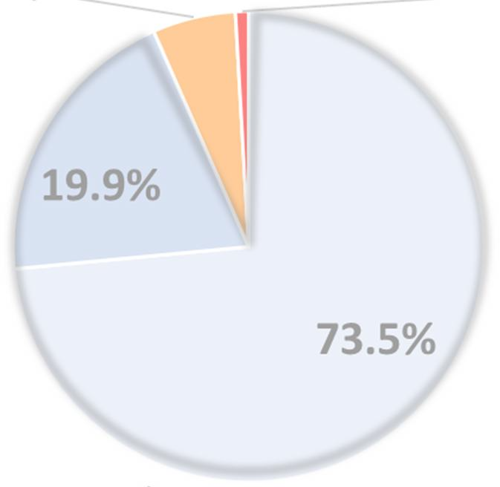
一部の学校の教員が実施済み、あるいは年度末までに実施予定
と把握 行っていない、行わないと把握
６．５％
９３．５％
各校１人以上の教員が
年度末までに実施予定と把握
各校１人以上の教員が実施済みと把握
※構成比は、小数点以下第２位で四捨五入している
ため、内訳の計と合計は一致しない。
問１-③ 貴教育委員会が行う実践的な研修と貴教育委員会以外が行う実践的な研修の実施状況・予定
問２ 小学校等における校内研修や、研修用教材などを活用した教員個人の研修の実施状況・予定
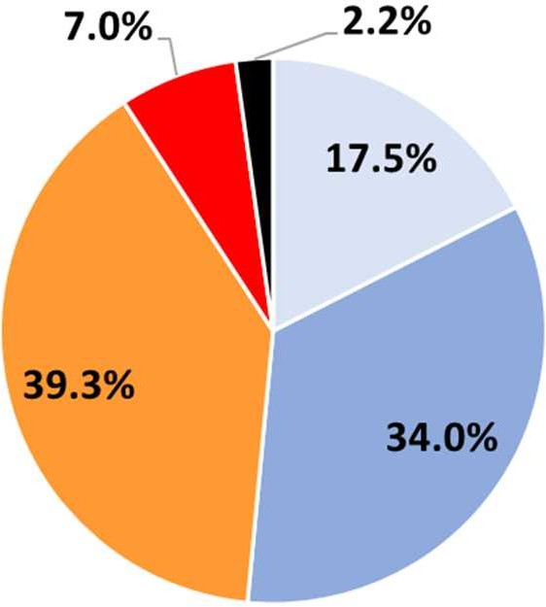
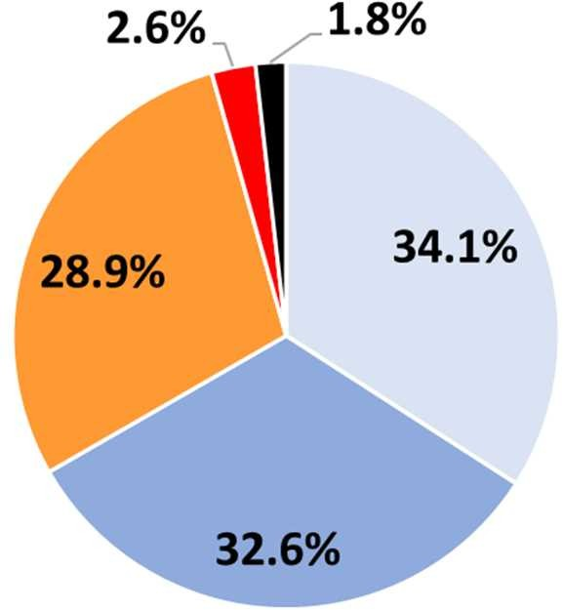 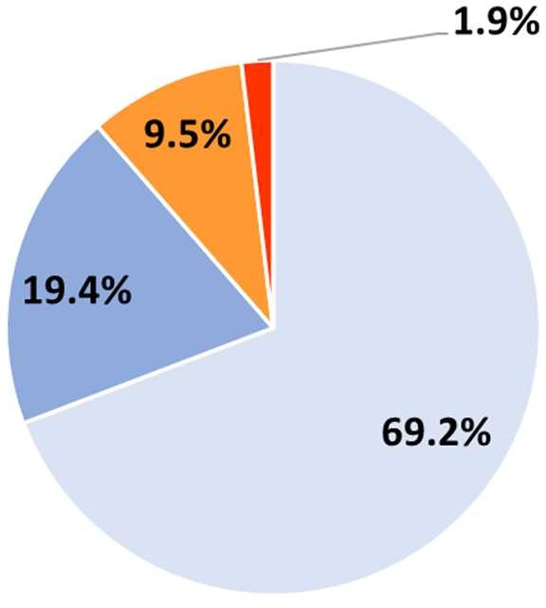
未把握、わからない
問３ 小学校等における授業実践や模擬授業の実施状況・予定
未把握、わからない
一部の学校の教員が実施済み、あるいは年度末までに実施予定と把握
行っていない、行わないと把握
行っていない、行わないと把握
行っていない、行わないと把握
各校１人以上の教員が年度末までに実施予定と把握
各校１人以上の教員が実施済みと把握
一部の学校の教員が実施済み、あるいは年度末までに実施予定と把握
各校１人以上の教員が実施済みと把握
各校１人以上の教員が年度末までに実施予定と把握
一部の学校の教員が実施済み、あるいは年度末までに実施予定と把握
各校１人以上の教員が実施済みと把握
各校１人以上の教員が年度末までに実施予定と把握
問１-① 貴教育委員会が行う実践的な研修（校内研修等を除く）の実施状況・予定
問１-② 貴教育委員会以外が行う実践的な研修（校内研修等を除く）の実施状況・予定
行っていない、行わないと把握
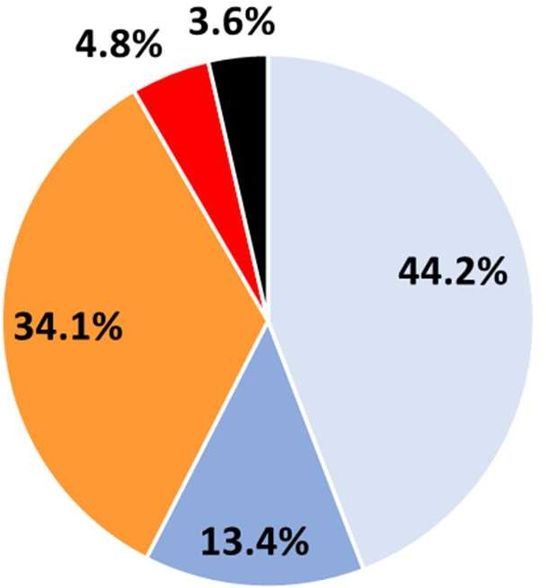
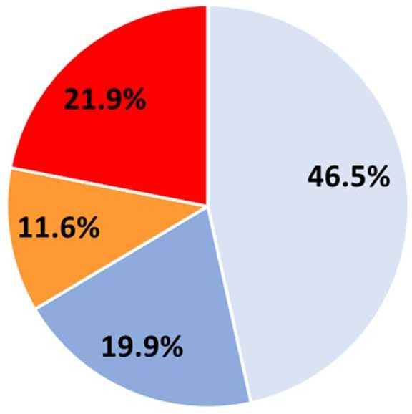
未把握、わからない
行っていない、行わない
一部の学校の教員が実
施済み、あるいは年度末までに実施予定
一部の学校の教員が実施済み、あるいは年度末までに実施予定と把握
各校１人以上の教員が実施済み
各校１人以上の教員が実施済みと把握
各校１人以上の教員が年度末までに実施予定
各校１人以上の教員が年度末までに実施予定と把握

Table 5
②都道府県集計
※ 回答項目１．及び２．の割合の合計値
ⅰ）概要グラフ
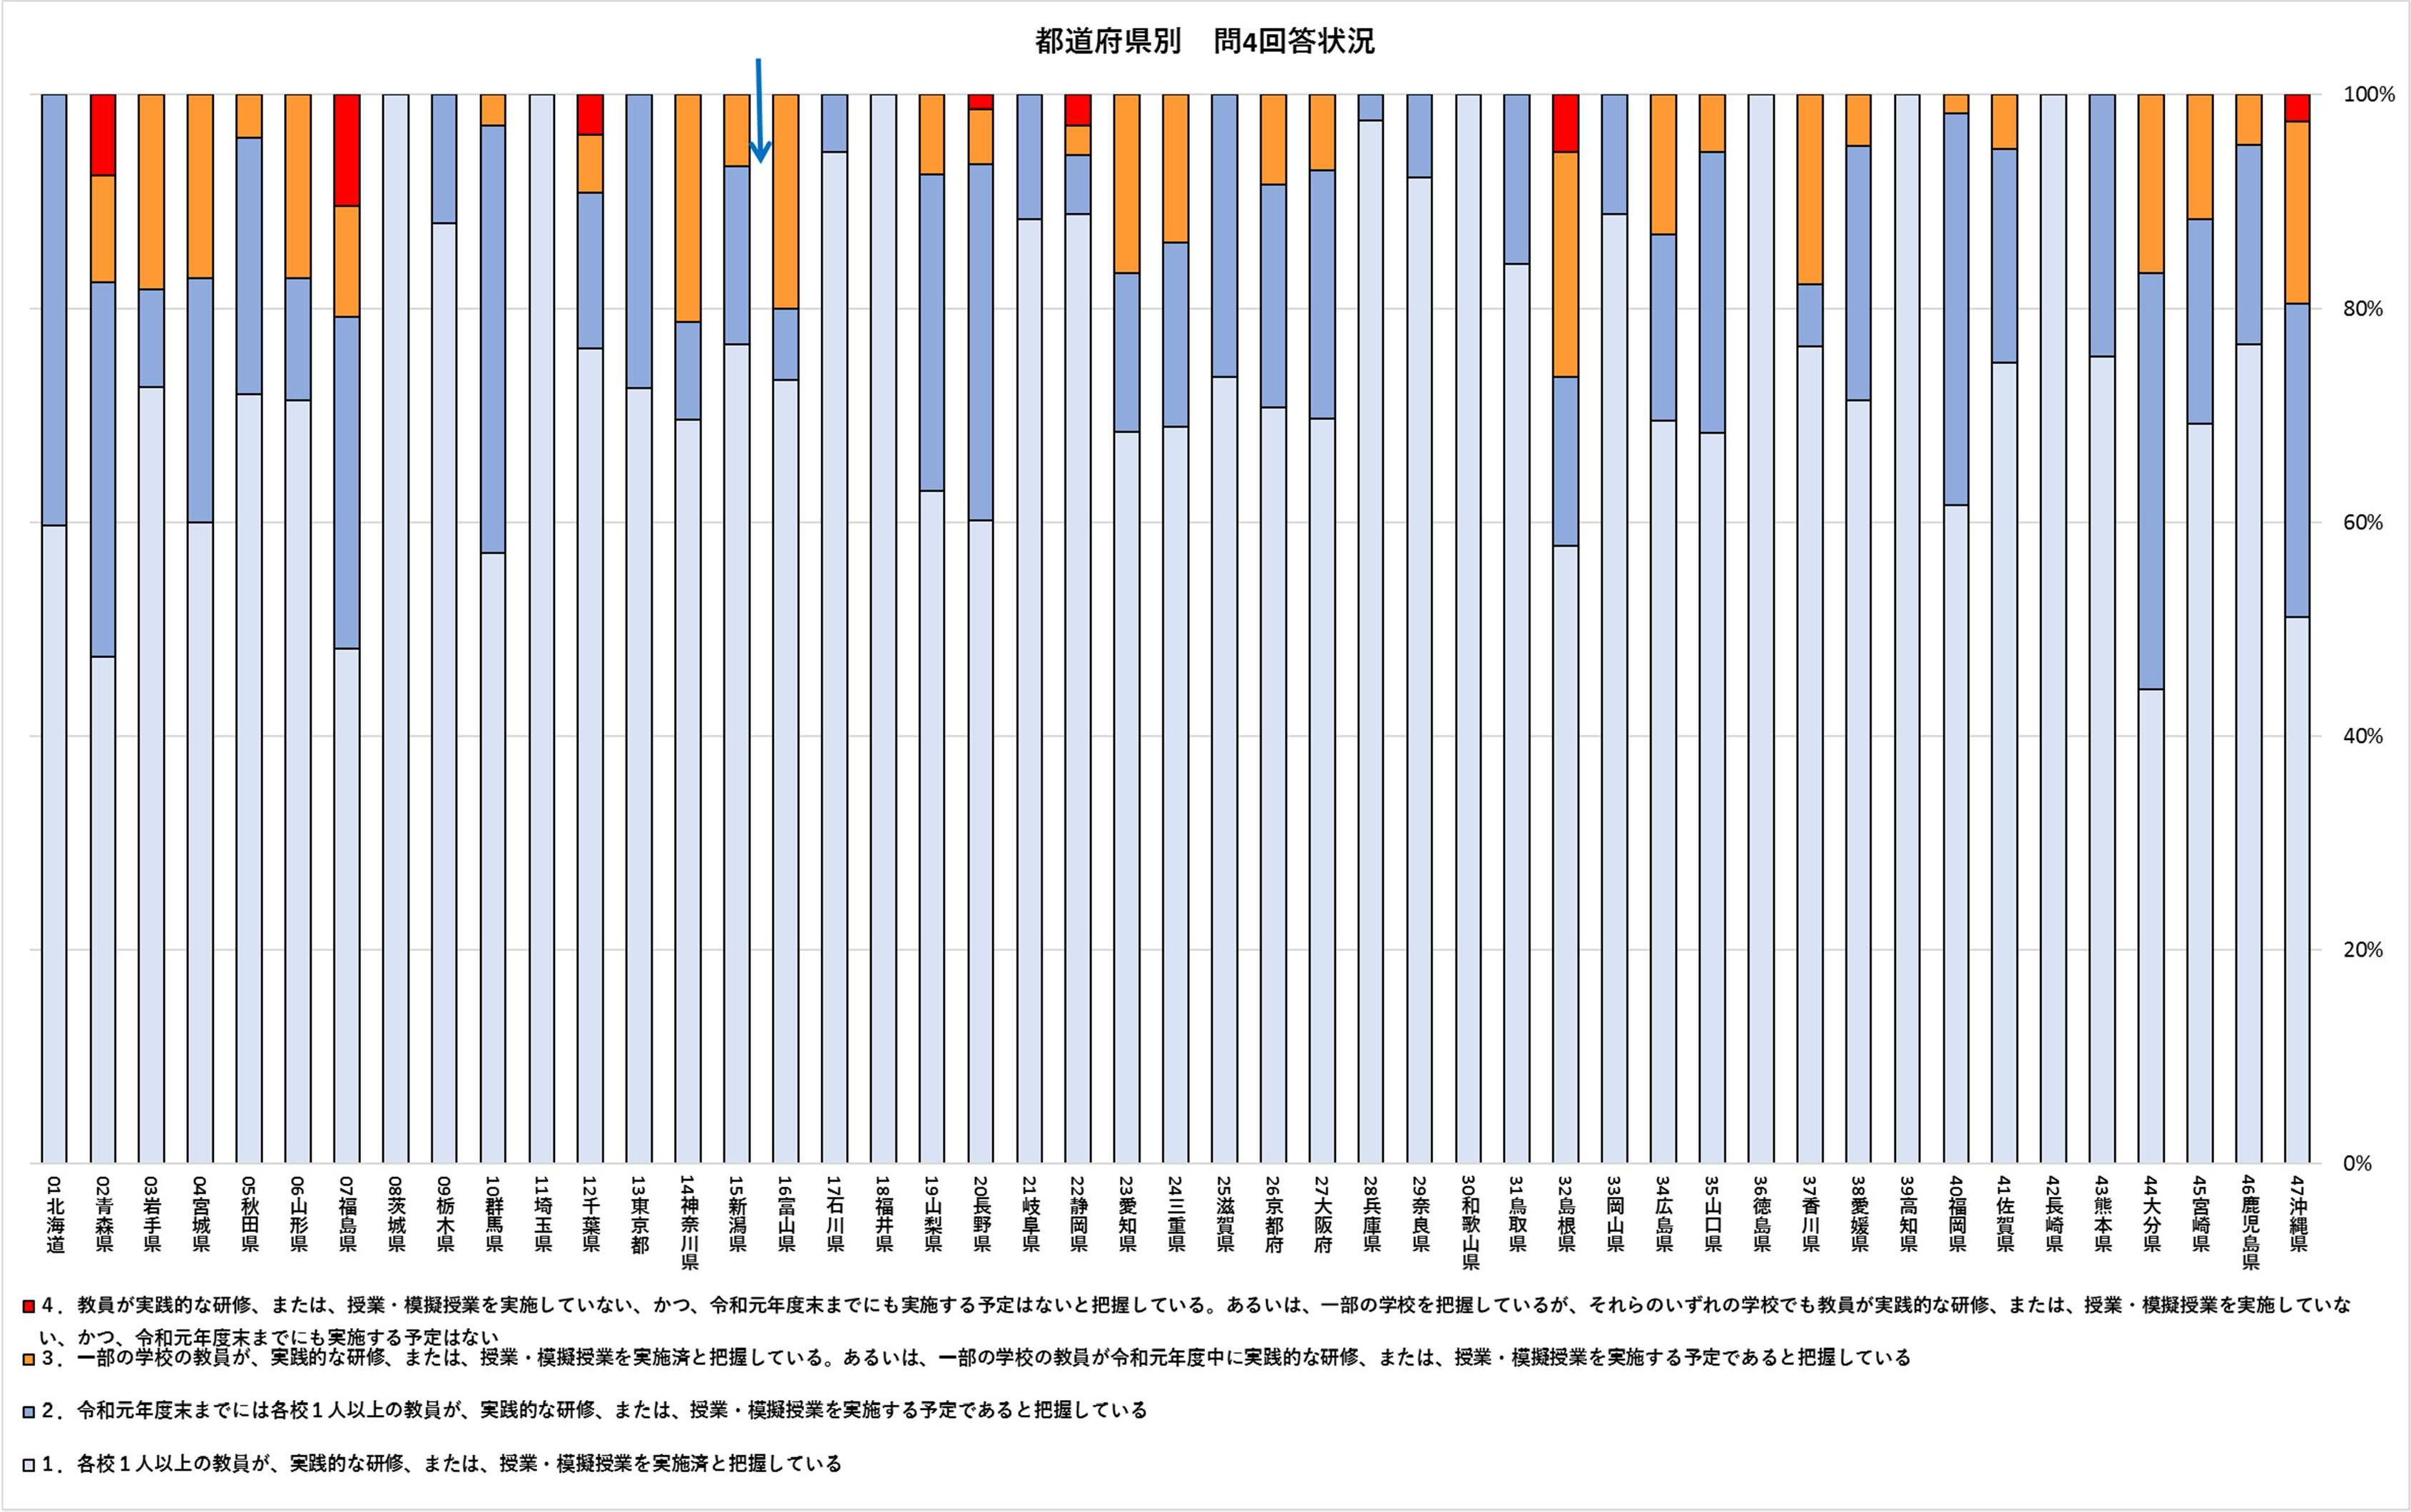

93.5%（平均値）※ 73.7%（最低）※ 100%（最高）※

Table 18
※４「授業の実践」：
教育課程内でプログラミング教育の授業を実施するものを指す。
※５「模擬授業」：
学校の教員が、自分以外の教員等を前に、あるいは教員一人で、プログラミング教育の授業を想定した、模擬的な授業を実施することを指す。教員が放課後など教育課程外で、授業を想定しながらプログラミングについて児童等に学ばせる取組は、当調査においては「模擬授業」に含むものとする。
◆調査対象
小学校及び義務教育学校（前期課程）を設置する全ての市区町村教育委員会（学校組合含む）
◆質問項目
・以下、問１（①、②、③）、問２、問３、問４、問５について令和元年度 11 月１日時点（以下、「調査
日」という）について回答してください。
貴教育委員会が令和元年 11 月１日までに実施したこと（把握していること）／令和元年度末（令和 ２年３月末）までに実施する予定（把握している予定）について回答してください。
なお、令和元年度以前に実施した取組も「実施したこと（把握していること）」に含まれます。
・「※１～４」は、「◆当調査について」の「本調査における用語について」を参照してください。また、
「◆Ｑ＆Ａ」も適宜参考にしながらご回答ください。
・提出いただいた調査票に関しては、回答内容について個別にお聞きする場合があります。
・文部科学省に提出した調査票の集計等については、文部科学省から受託しているエヌ・ティ・ティラーニングシステムズ株式会社と連携して実施します。
問１（研修の実施（校内研修等(※１)を除く）） ① 貴教育委員会が設置する小学校等の教員に対して、貴教育委員会が行うプログラミング教育に関する実践的な研修（※２）（問２における校内研修等を除く）の実施状況・予定について、次の回答項目より当てはまるものを一つ選択してください。
（回答項目）
１．各校（※３）１人以上に実践的な研修を実施済
２．令和元年度末までには各校１人以上に実践的な研修を行う予定である
３．一部の学校の教員に実践的な研修を実施済、または、一部の学校の教員に令和元年度中に行う予定である
４．実践的な研修を行っていない、かつ、令和元年度末までにも行う予定はない
2

